상품제안서
PP 방향제 (아쿠아향 등) 차량용방향제 | 상품코드: S29935

 |  |  |  |  |  |  | 02-713-8555 | www.synergygift.co.kr
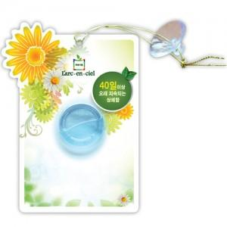

【상세/제작정보】 | <p><span style="font-size: 14pt;">앞면 PP포장에 칼라인쇄</span></p><p>&nbsp;</p>

【인쇄/포장옵션】 | 풀칼라 / OPP(비닐)

【공급단가】 | 수량 | 1,000~ | 2,000~ | 3,000~ | 5,000~ | 10,000~
*VAT별도 | 단가 | 1,560원 | 1,520원 | 1,470원 | 1,400원 | 1,350원

【상품 URL】 | https://www.synergygift.co.kr:443/src/goods_detail.php?gdno=29935

